Sheet1
附件 说明：1、每个序号一个包，须包含序号内所有产品方可报名。 2、所有产品报价不得高于最高采购价。 3、所有产品报价不得高于产品在广东省新招采子系统的挂网价。 3、目录内产品名称和规格仅作参考，欢迎各供应商提供能实现同等功能的产品，产品的样子如目录的产品图片。 4、可拓展同类产品，以保障产品系列完整性，拓展产品价格不得高于平台价格。
佛山市中医院2026年医用耗材和体外诊断试剂公开遴选目录（FSSZYY-HC-202608）
序号 | 类别 | 产品名称 | 规格要求 | 单位 | 最高限价（元） | 国产/进口 | 采购需求 | 图片
1 | 雾化器 | 一次性使用医用雾化器 | 儿童面罩型，6ML、普通面罩式、抗折氧管 | 套 | 15.5 | 国产/进口 | 配合药物对呼吸道疾病患者作吸入雾化治疗时一次性使用。
 |  |  | 口含型，6ML | 套 | 13.9 | 国产/进口
 |  |  | 大容量型(ICU专用) | 套 | 24 | 国产/进口 |  | 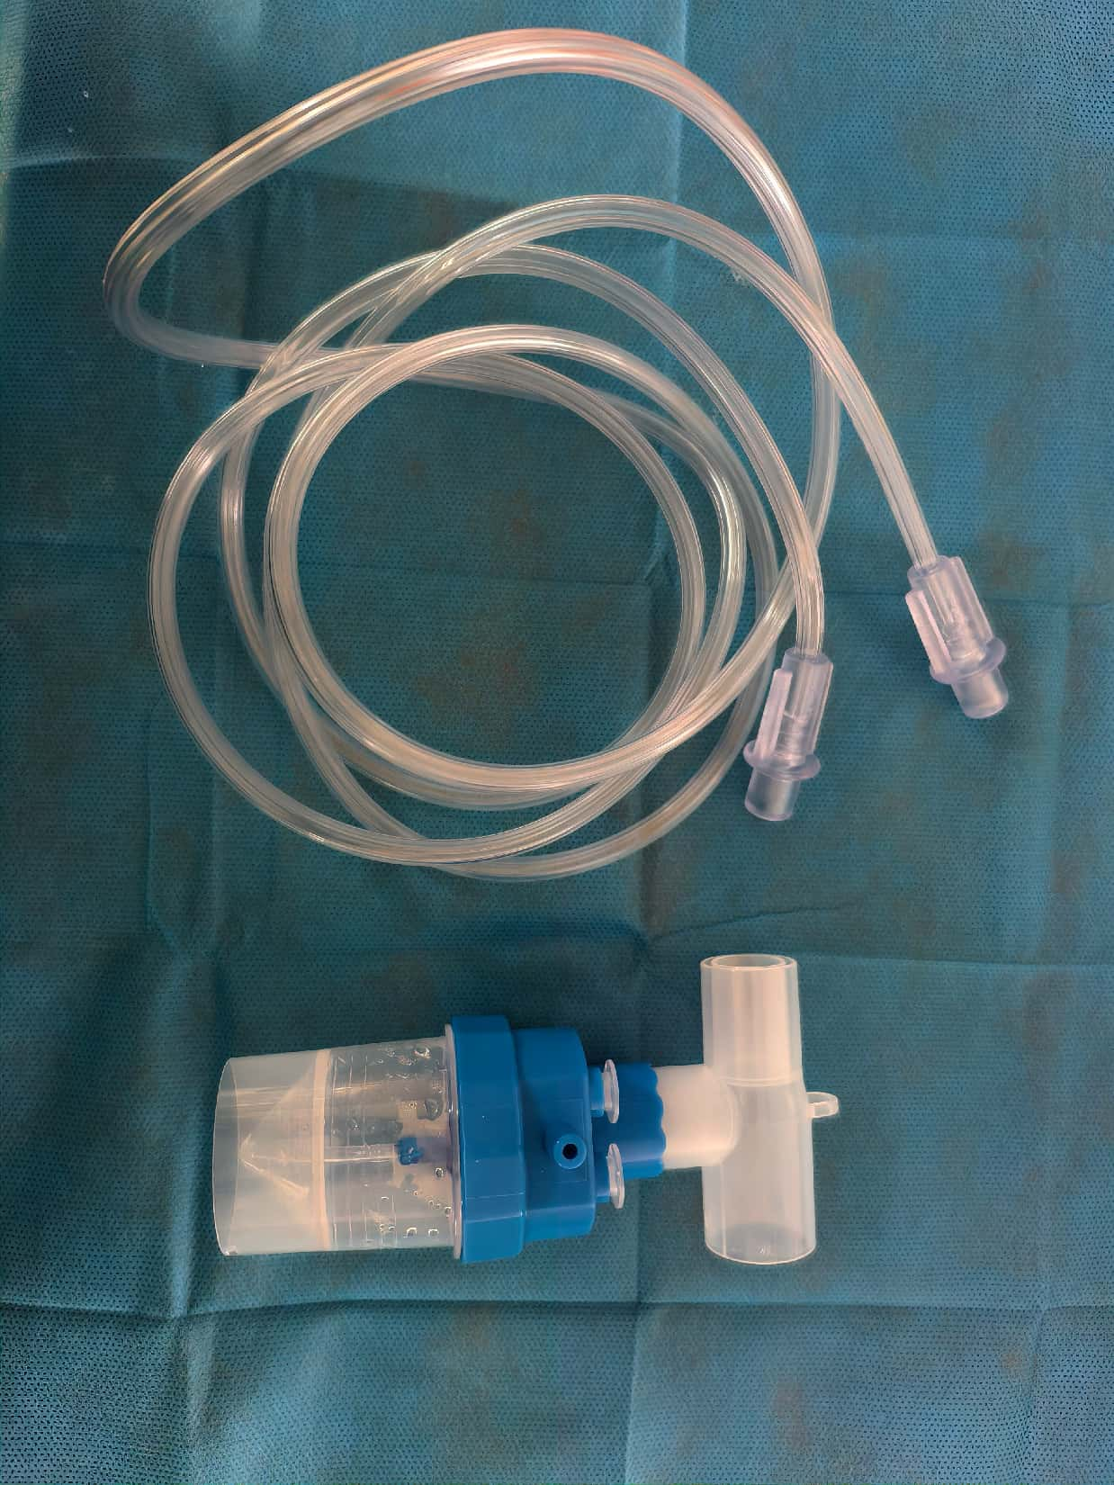
 |  |  | 成人面罩型，8ML、加长面罩式、抗折氧管 | 套 | 26 | 国产/进口
 |  |  | EM06-007 气切面罩型 | 套 | 24.06 | 国产/进口

